界面&功能
界面相关 |  |  |  |  | 功能规则
 | 功能入口
 | 1.登录界面正常输入账号密码并选服后进入
 | 2.游戏中设置界面点击返回创角后进入

 | 创角主界面

1

2
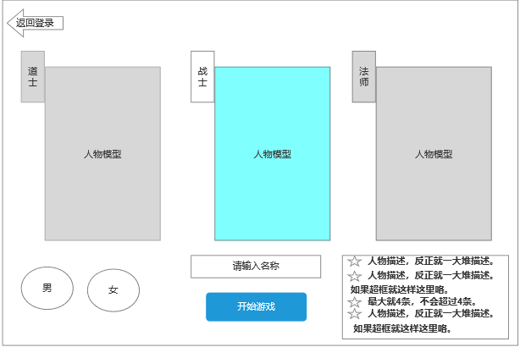
 |  | 1 | 创角主界面 |  | 1 | 登录账号，打开此界面。
 |  |  | ▶ | 包含框体。 |  | ▶ | 如果是没有角色的账号，默认创建角色界面
 |  |  |  |  |  | ▶ | 如果是有角色的账号，默认选中上一次登录的角色
 |  | 2 | 角色职业信息框 |  |  | ▶ | 每个账号，最多只能创建3个角色
 |  |  | 角色立绘或模型 |  | 3 | 角色职业信息框
3
 |  |  | 显示名称，需要有选中效果 |  |  | ▶ | 显示默认选择的职业和性别的模型。
 |  | 3 | 返回按钮 |  |  |  | 默认选择第一个职业(战士)，性别男的角色。
 |  |  |  |  |  | ▶ | 职业和职业图标，需要有选中效果
 |  | 4 | 角色性别选择 |  |  |  | 职业名字待定
 |  |  | 性别和性别图标，需要有选中效果 |  |  |  | 职业不同，默认的角色模型不同，玩家点击不同职业，角色模型要跟着变化
 |  |  |  |  |  |  | 默认选择第一个职业，性别男的角色。
 |  | 5 | 姓名输入框 |  |  |  | 玩家选择的职业或者性别都要临时记录，比如玩家选择了道士，然后玩家去选择性别时职业不能变动；比如玩家性别选择了女性，然后玩家去选择职业时性别都是女。
 |  |  | 角色姓名和输入框 |  |  | ▶ | 轮换效果：选中的职业显示在中间
 |  | 6 | 开始游戏按钮 |  |  |  | 比如选中了战士职业，那么战士职业显示在中间，左边是法师，右边是道士
 |  |  | 开始按钮，按钮样式需要显眼，和普通按钮差别明显 |  |  |  | 选中了法师职业，那么法师职业显示在中间，左边是道士，右边是战士
 |  |  |  |  |  |  | 选中了道士职业，那么道士职业显示在中间，左边是战士，右边是法师
 |  | 7 | 职业说明文字
4
 |  |  | 文字内容待定，定完职业再来写描述文字
 |  |  |  |  | 3 | 返回按钮
7
 |  |  |  |  |  | ▶ | 点击返回到角色选择界面
 |  |  |  |  | 4 | 角色性别选择
 |  |  |  |  |  | ▶ | 性别和性别图标，需要有选中效果
5
 |  |  |  |  |  |  | 性别分为男、女
6
 |  |  |  |  |  |  | 性别不同，角色模型不同，玩家点击不同性别，角色模型要跟着变化
 |  |  |  |  |  |  | 默认选择第一个性别
 |  |  |  |  |  |  | 玩家选择的职业或者性别都要临时记录，比如玩家选择了道士，然后玩家去选择性别时职业不能变动；比如玩家性别选择了女性，然后玩家去选择职业时性别都是女。

 |  |  |  |  | 5 | 姓名输入框
 |  |  |  |  |  | ▶ | 角色姓名和输入框
 |  |  |  |  |  |  | 输入文字需要检验屏蔽字库
 |  |  |  |  |  |  | 角色名字字数不能超过X个字
 |  |  |  |  |  |  | 角色名字不能重复
 |  |  |  |  | 6 | 开始按钮
 |  |  |  |  |  | ▶ | 开始游戏按钮
 |  |  |  |  |  |  | 点击创建人物按钮时，需要检测输入的名字是否有效
 |  |  |  |  |  |  | 如果名字有效，则创建人物成功，且进入游戏
 |  |  |  |  |  |  | 如果名字无效，则创建人物失败，继续停留在此界面，并提示对应文本

3
2
 | 选择角色主界面
 |  |  |  |  | 7 | 职业说明文字
 |  |  |  |  |  | 文字内容待定，定完职业再来写描述文字，需要特殊图片文字
1

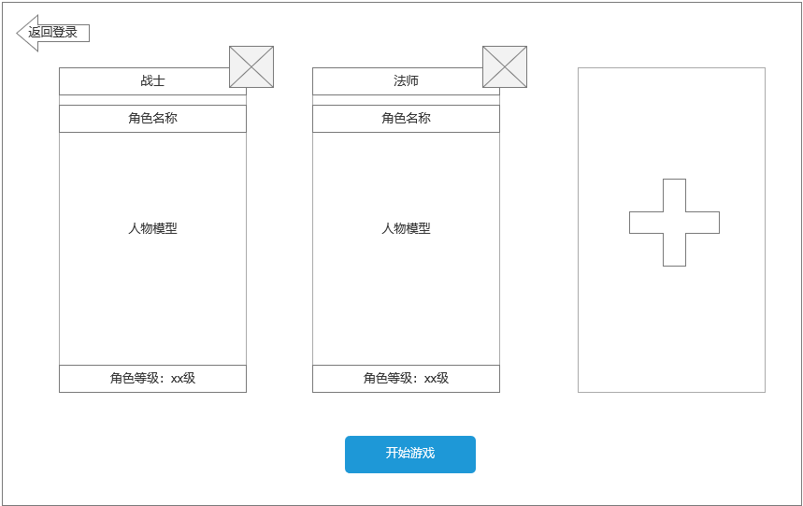
 |  | 1 | 选择角色主界面 |  | 1 | 选择角色界面
 |  |  | ▶ | 背景底和创建角色底用同一个即可。 |  | ▶ | 如果是没有角色的账号，默认创建角色界面
 |  | 2 | 角色立绘或模型 |  |  | ▶ | 如果是有角色的账号，默认选中上一次登录的角色
 |  |  |  |  |  | ▶ | 每个账号，最多只能创建3个角色
 |  | 3 | 返回按钮 |  | 2 | 角色立绘或模型
 |  |  |  |  |  | ▶ | 显示当前选中的角色的模型
 |  | 4 | 角色职业信息框
 |  |  | 显示职业和职业图标，需要有选中效果 |  | 3 | 返回按钮
 |  |  | 显示删除角色按钮 |  |  | ▶ | 点击返回按钮，则返回到登录界面。
 |  |  | 显示+号可以创建新角色
 |  |  |  |  | 4 | 角色职业信息框
 |  | 5 | 开始游戏按钮 |  |  | ▶ | 职业和职业图标，需要有选中效果
 |  |  | 开始按钮，按钮样式需要显眼，和普通按钮差别明显 |  |  | ▶ | 角色的名字信息
 |  |  |  |  |  | ▶ | 角色的职业信息
4
 |  |  |  |  |  | ▶ | 角色的等级信息
 |  |  |  |  |  |  | 显示角色的转生等级和等级信息
 |  |  |  |  |  | ▶ | 如果玩家没有创建满3个角色，则空的显示+号
 |  |  |  |  |  |  | 点击+号按钮跳转到创建角色界面
 |  |  |  |  |  | ▶ | 删除按钮
 |  |  |  |  |  |  | 点击删除按钮，则删除选中的角色，需要弹出二次确认框提示“是否要删除您的战士XXX人物？”
 |  |  |  |  | 5 | 开始游戏按钮
5
 |  |  |  |  |  | ▶ | 开始游戏
 |  |  |  |  |  |  | 如果没有角色，点击开始游戏按钮则跳转到创建角色界面。
 |  |  |  |  |  |  | 有角色，则默认选中上一次登录的角色，点击开始游戏按钮则以选中的角色进入游戏

参考界面
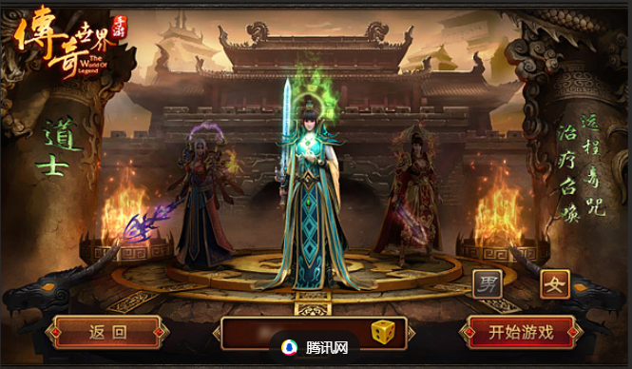
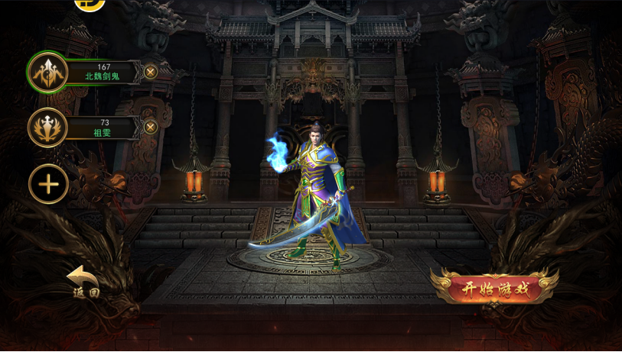
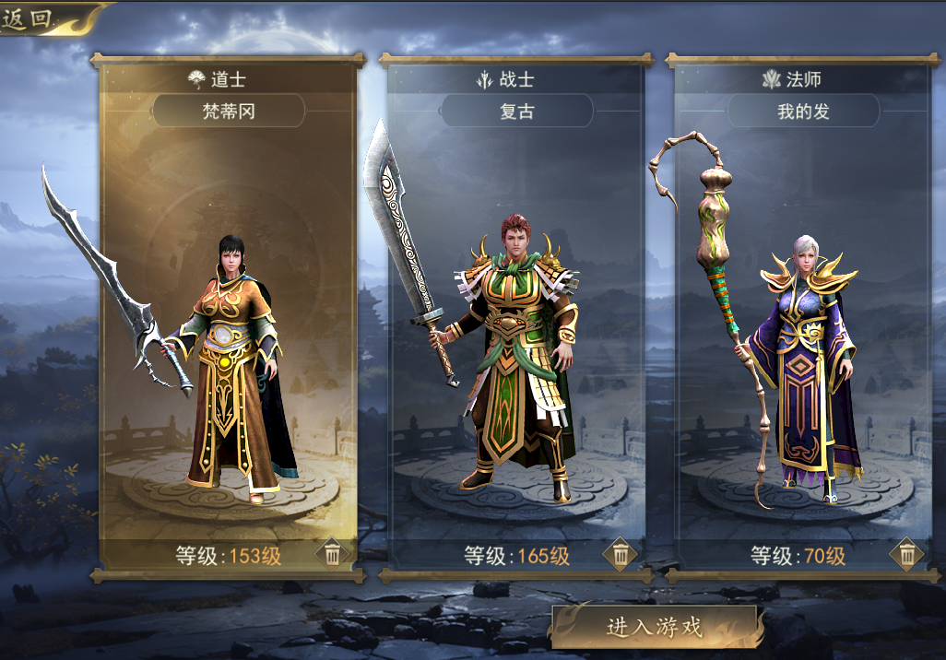
参考图

 | 创建角色主界面-

